(1)
 |  |  | الشعبة ( |  |  | )

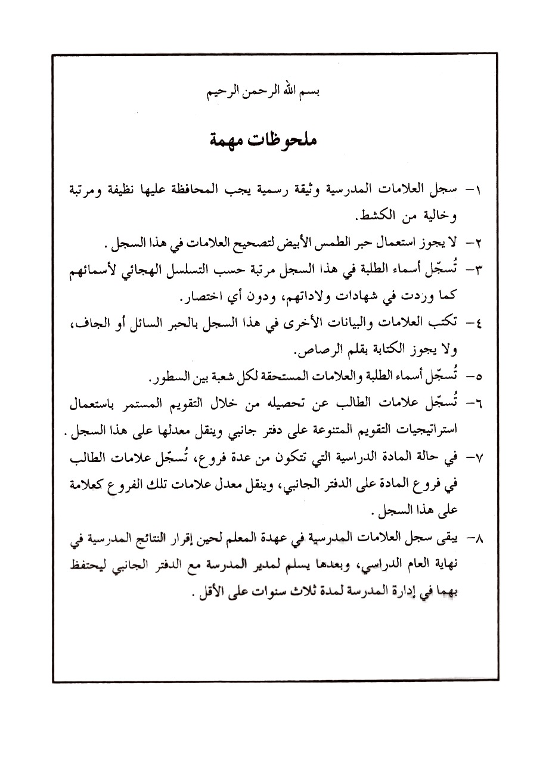
الرقم المتسلسل | الاســــــــــــــــــم | أ | ب | جـ | د | هـ | ملحوظــــــات
 |  | التقـــــــــويم الاول | التقـــــــــويم الثاني | التقـــــــــويم الثالث | التــــــــقويم الرابع
 |  | 25% | 25% | 25% | 25% | 100%

 |  |  |  |  |  |  |  |  |  |  |  |  | -3-
 | الصف : |  | الشعبة ( |  |  | ) |  | المادة الدراسية
الرقم المتسلسل | الاســــــــــــــــــم | أ | ب | جـ | د | هـ | ملحوظــــــات | و | ز | حـ | ط | ي | النتيجة السنوية |  | ملحوظــــــــات
 |  | التقـــــــــويم الاول | التقـــــــــويم الثاني | التقـــــــــويم الثالث | التــــــــقويم الرابع |  |  | التقـــــــــويم الاول | التقـــــــــويم الثاني | التقـــــــــويم الثالث | التــــــــقويم الرابع |  |  | نتيجة تقويم الإكمال
 |  | 25% | 25% | 25% | 25% | 100% |  | 25% | 25% | 25% | 25% | 100% | 100%

 | الصف : |  | الشعبة ( |  |  | ) |  | المادة الدراسية
الرقم المتسلسل | الاســــــــــــــــــم | أ | ب | جـ | د | هـ | ملحوظــــــات | و | ز | حـ | ط | ي | النتيجة السنوية |  | ملحوظــــــــات
 |  | التقـــــــــويم الاول | التقـــــــــويم الثاني | التقـــــــــويم الثالث | التــــــــقويم الرابع |  |  | التقـــــــــويم الاول | التقـــــــــويم الثاني | التقـــــــــويم الثالث | التــــــــقويم الرابع |  |  | نتيجة تقويم الإكمال
 |  | 25% | 25% | 25% | 25% | 100% |  | 25% | 25% | 25% | 25% | 100% | 100%

 | الصف : |  | الشعبة ( |  |  | ) |  | المادة الدراسية
الرقم المتسلسل | الاســــــــــــــــــم | أ | ب | جـ | د | هـ | ملحوظــــــات | و | ز | حـ | ط | ي | النتيجة السنوية |  | ملحوظــــــــات
 |  | التقـــــــــويم الاول | التقـــــــــويم الثاني | التقـــــــــويم الثالث | التــــــــقويم الرابع |  |  | التقـــــــــويم الاول | التقـــــــــويم الثاني | التقـــــــــويم الثالث | التــــــــقويم الرابع |  |  | نتيجة تقويم الإكمال
 |  | 25% | 25% | 25% | 25% | 100% |  | 25% | 25% | 25% | 25% | 100% | 100%

 | الصف : |  | الشعبة ( |  |  | ) |  | المادة الدراسية
الرقم المتسلسل | الاســــــــــــــــــم | أ | ب | جـ | د | هـ | ملحوظــــــات | و | ز | حـ | ط | ي | النتيجة السنوية |  | ملحوظــــــــات
 |  | التقـــــــــويم الاول | التقـــــــــويم الثاني | التقـــــــــويم الثالث | التــــــــقويم الرابع |  |  | التقـــــــــويم الاول | التقـــــــــويم الثاني | التقـــــــــويم الثالث | التــــــــقويم الرابع |  |  | نتيجة تقويم الإكمال
 |  | 25% | 25% | 25% | 25% | 100% |  | 25% | 25% | 25% | 25% | 100% | 100%

 | الصف : |  | الشعبة ( |  |  | ) |  | المادة الدراسية
الرقم المتسلسل | الاســــــــــــــــــم | أ | ب | جـ | د | هـ | ملحوظــــــات | و | ز | حـ | ط | ي | النتيجة السنوية |  | ملحوظــــــــات
 |  | التقـــــــــويم الاول | التقـــــــــويم الثاني | التقـــــــــويم الثالث | التــــــــقويم الرابع |  |  | التقـــــــــويم الاول | التقـــــــــويم الثاني | التقـــــــــويم الثالث | التــــــــقويم الرابع |  |  | نتيجة تقويم الإكمال
 |  | 25% | 25% | 25% | 25% | 100% |  | 25% | 25% | 25% | 25% | 100% | 100%

 | الصف : |  | الشعبة ( |  |  | ) |  | المادة الدراسية
الرقم المتسلسل | الاســــــــــــــــــم | أ | ب | جـ | د | هـ | ملحوظــــــات | و | ز | حـ | ط | ي | النتيجة السنوية |  | ملحوظــــــــات
 |  | التقـــــــــويم الاول | التقـــــــــويم الثاني | التقـــــــــويم الثالث | التــــــــقويم الرابع |  |  | التقـــــــــويم الاول | التقـــــــــويم الثاني | التقـــــــــويم الثالث | التــــــــقويم الرابع |  |  | نتيجة تقويم الإكمال
 |  | 25% | 25% | 25% | 25% | 100% |  | 25% | 25% | 25% | 25% | 100% | 100%

 | الصف : |  | الشعبة ( |  |  | ) |  | المادة الدراسية
الرقم المتسلسل | الاســــــــــــــــــم | أ | ب | جـ | د | هـ | ملحوظــــــات | و | ز | حـ | ط | ي | النتيجة السنوية |  | ملحوظــــــــات
 |  | التقـــــــــويم الاول | التقـــــــــويم الثاني | التقـــــــــويم الثالث | التــــــــقويم الرابع |  |  | التقـــــــــويم الاول | التقـــــــــويم الثاني | التقـــــــــويم الثالث | التــــــــقويم الرابع |  |  | نتيجة تقويم الإكمال
 |  | 25% | 25% | 25% | 25% | 100% |  | 25% | 25% | 25% | 25% | 100% | 100%

 | الصف : |  | الشعبة ( |  |  | ) |  | المادة الدراسية
الرقم المتسلسل | الاســــــــــــــــــم | أ | ب | جـ | د | هـ | ملحوظــــــات | و | ز | حـ | ط | ي | النتيجة السنوية |  | ملحوظــــــــات
 |  | التقـــــــــويم الاول | التقـــــــــويم الثاني | التقـــــــــويم الثالث | التــــــــقويم الرابع |  |  | التقـــــــــويم الاول | التقـــــــــويم الثاني | التقـــــــــويم الثالث | التــــــــقويم الرابع |  |  | نتيجة تقويم الإكمال
 |  | 25% | 25% | 25% | 25% | 100% |  | 25% | 25% | 25% | 25% | 100% | 100%

 | الصف : |  | الشعبة ( |  |  | ) |  | المادة الدراسية
الرقم المتسلسل | الاســــــــــــــــــم | أ | ب | جـ | د | هـ | ملحوظــــــات | و | ز | حـ | ط | ي | النتيجة السنوية |  | ملحوظــــــــات
 |  | التقـــــــــويم الاول | التقـــــــــويم الثاني | التقـــــــــويم الثالث | التــــــــقويم الرابع |  |  | التقـــــــــويم الاول | التقـــــــــويم الثاني | التقـــــــــويم الثالث | التــــــــقويم الرابع |  |  | نتيجة تقويم الإكمال
 |  | 25% | 25% | 25% | 25% | 100% |  | 25% | 25% | 25% | 25% | 100% | 100%

 | الصف : |  | الشعبة ( |  |  | ) |  | المادة الدراسية
الرقم المتسلسل | الاســــــــــــــــــم | أ | ب | جـ | د | هـ | ملحوظــــــات | و | ز | حـ | ط | ي | النتيجة السنوية |  | ملحوظــــــــات
 |  | التقـــــــــويم الاول | التقـــــــــويم الثاني | التقـــــــــويم الثالث | التــــــــقويم الرابع |  |  | التقـــــــــويم الاول | التقـــــــــويم الثاني | التقـــــــــويم الثالث | التــــــــقويم الرابع |  |  | نتيجة تقويم الإكمال
 |  | 25% | 25% | 25% | 25% | 100% |  | 25% | 25% | 25% | 25% | 100% | 100%

 | الصف : |  | الشعبة ( |  |  | ) |  | المادة الدراسية
الرقم المتسلسل | الاســــــــــــــــــم | أ | ب | جـ | د | هـ | ملحوظــــــات | و | ز | حـ | ط | ي | النتيجة السنوية |  | ملحوظــــــــات
 |  | التقـــــــــويم الاول | التقـــــــــويم الثاني | التقـــــــــويم الثالث | التــــــــقويم الرابع |  |  | التقـــــــــويم الاول | التقـــــــــويم الثاني | التقـــــــــويم الثالث | التــــــــقويم الرابع |  |  | نتيجة تقويم الإكمال
 |  | 25% | 25% | 25% | 25% | 100% |  | 25% | 25% | 25% | 25% | 100% | 100%

 | الصف : |  | الشعبة ( |  |  | ) |  | المادة الدراسية
الرقم المتسلسل | الاســــــــــــــــــم | أ | ب | جـ | د | هـ | ملحوظــــــات | و | ز | حـ | ط | ي | النتيجة السنوية |  | ملحوظــــــــات
 |  | التقـــــــــويم الاول | التقـــــــــويم الثاني | التقـــــــــويم الثالث | التــــــــقويم الرابع |  |  | التقـــــــــويم الاول | التقـــــــــويم الثاني | التقـــــــــويم الثالث | التــــــــقويم الرابع |  |  | نتيجة تقويم الإكمال
 |  | 25% | 25% | 25% | 25% | 100% |  | 25% | 25% | 25% | 25% | 100% | 100%

 | الصف : |  | الشعبة ( |  |  | ) |  | المادة الدراسية
الرقم المتسلسل | الاســــــــــــــــــم | أ | ب | جـ | د | هـ | ملحوظــــــات | و | ز | حـ | ط | ي | النتيجة السنوية |  | ملحوظــــــــات
 |  | التقـــــــــويم الاول | التقـــــــــويم الثاني | التقـــــــــويم الثالث | التــــــــقويم الرابع |  |  | التقـــــــــويم الاول | التقـــــــــويم الثاني | التقـــــــــويم الثالث | التــــــــقويم الرابع |  |  | نتيجة تقويم الإكمال
 |  | 25% | 25% | 25% | 25% | 100% |  | 25% | 25% | 25% | 25% | 100% | 100%

 | الصف : |  | الشعبة ( |  |  | ) |  | المادة الدراسية
الرقم المتسلسل | الاســــــــــــــــــم | أ | ب | جـ | د | هـ | ملحوظــــــات | و | ز | حـ | ط | ي | النتيجة السنوية |  | ملحوظــــــــات
 |  | التقـــــــــويم الاول | التقـــــــــويم الثاني | التقـــــــــويم الثالث | التــــــــقويم الرابع |  |  | التقـــــــــويم الاول | التقـــــــــويم الثاني | التقـــــــــويم الثالث | التــــــــقويم الرابع |  |  | نتيجة تقويم الإكمال
 |  | 25% | 25% | 25% | 25% | 100% |  | 25% | 25% | 25% | 25% | 100% | 100%

 | الصف : |  | الشعبة ( |  |  | ) |  | المادة الدراسية
الرقم المتسلسل | الاســــــــــــــــــم | أ | ب | جـ | د | هـ | ملحوظــــــات | و | ز | حـ | ط | ي | النتيجة السنوية |  | ملحوظــــــــات
 |  | التقـــــــــويم الاول | التقـــــــــويم الثاني | التقـــــــــويم الثالث | التــــــــقويم الرابع |  |  | التقـــــــــويم الاول | التقـــــــــويم الثاني | التقـــــــــويم الثالث | التــــــــقويم الرابع |  |  | نتيجة تقويم الإكمال
 |  | 25% | 25% | 25% | 25% | 100% |  | 25% | 25% | 25% | 25% | 100% | 100%

 | الصف : |  | الشعبة ( |  |  | ) |  | المادة الدراسية
الرقم المتسلسل | الاســــــــــــــــــم | أ | ب | جـ | د | هـ | ملحوظــــــات | و | ز | حـ | ط | ي | النتيجة السنوية |  | ملحوظــــــــات
 |  | التقـــــــــويم الاول | التقـــــــــويم الثاني | التقـــــــــويم الثالث | التــــــــقويم الرابع |  |  | التقـــــــــويم الاول | التقـــــــــويم الثاني | التقـــــــــويم الثالث | التــــــــقويم الرابع |  |  | نتيجة تقويم الإكمال
 |  | 25% | 25% | 25% | 25% | 100% |  | 25% | 25% | 25% | 25% | 100% | 100%

 | الصف : |  | الشعبة ( |  |  | ) |  | المادة الدراسية
الرقم المتسلسل | الاســــــــــــــــــم | أ | ب | جـ | د | هـ | ملحوظــــــات | و | ز | حـ | ط | ي | النتيجة السنوية |  | ملحوظــــــــات
 |  | التقـــــــــويم الاول | التقـــــــــويم الثاني | التقـــــــــويم الثالث | التــــــــقويم الرابع |  |  | التقـــــــــويم الاول | التقـــــــــويم الثاني | التقـــــــــويم الثالث | التــــــــقويم الرابع |  |  | نتيجة تقويم الإكمال
 |  | 25% | 25% | 25% | 25% | 100% |  | 25% | 25% | 25% | 25% | 100% | 100%

 | الصف : |  | الشعبة ( |  |  | ) |  | المادة الدراسية
الرقم المتسلسل | الاســــــــــــــــــم | أ | ب | جـ | د | هـ | ملحوظــــــات | و | ز | حـ | ط | ي | النتيجة السنوية |  | ملحوظــــــــات
 |  | التقـــــــــويم الاول | التقـــــــــويم الثاني | التقـــــــــويم الثالث | التــــــــقويم الرابع |  |  | التقـــــــــويم الاول | التقـــــــــويم الثاني | التقـــــــــويم الثالث | التــــــــقويم الرابع |  |  | نتيجة تقويم الإكمال
 |  | 25% | 25% | 25% | 25% | 100% |  | 25% | 25% | 25% | 25% | 100% | 100%

 | الصف : |  | الشعبة ( |  |  | ) |  | المادة الدراسية
الرقم المتسلسل | الاســــــــــــــــــم | أ | ب | جـ | د | هـ | ملحوظــــــات | و | ز | حـ | ط | ي | النتيجة السنوية |  | ملحوظــــــــات
 |  | التقـــــــــويم الاول | التقـــــــــويم الثاني | التقـــــــــويم الثالث | التــــــــقويم الرابع |  |  | التقـــــــــويم الاول | التقـــــــــويم الثاني | التقـــــــــويم الثالث | التــــــــقويم الرابع |  |  | نتيجة تقويم الإكمال
 |  | 25% | 25% | 25% | 25% | 100% |  | 25% | 25% | 25% | 25% | 100% | 100%

 | الصف : |  | الشعبة ( |  |  | ) |  | المادة الدراسية
الرقم المتسلسل | الاســــــــــــــــــم | أ | ب | جـ | د | هـ | ملحوظــــــات | و | ز | حـ | ط | ي | النتيجة السنوية |  | ملحوظــــــــات
 |  | التقـــــــــويم الاول | التقـــــــــويم الثاني | التقـــــــــويم الثالث | التــــــــقويم الرابع |  |  | التقـــــــــويم الاول | التقـــــــــويم الثاني | التقـــــــــويم الثالث | التــــــــقويم الرابع |  |  | نتيجة تقويم الإكمال
 |  | 25% | 25% | 25% | 25% | 100% |  | 25% | 25% | 25% | 25% | 100% | 100%

 | الصف : |  | الشعبة ( |  |  | ) |  | المادة الدراسية
الرقم المتسلسل | الاســــــــــــــــــم | أ | ب | جـ | د | هـ | ملحوظــــــات | و | ز | حـ | ط | ي | النتيجة السنوية |  | ملحوظــــــــات
 |  | التقـــــــــويم الاول | التقـــــــــويم الثاني | التقـــــــــويم الثالث | التــــــــقويم الرابع |  |  | التقـــــــــويم الاول | التقـــــــــويم الثاني | التقـــــــــويم الثالث | التــــــــقويم الرابع |  |  | نتيجة تقويم الإكمال
 |  | 25% | 25% | 25% | 25% | 100% |  | 25% | 25% | 25% | 25% | 100% | 100%

 | الصف : |  | الشعبة ( |  |  | ) |  | المادة الدراسية
الرقم المتسلسل | الاســــــــــــــــــم | أ | ب | جـ | د | هـ | ملحوظــــــات | و | ز | حـ | ط | ي | النتيجة السنوية |  | ملحوظــــــــات
 |  | التقـــــــــويم الاول | التقـــــــــويم الثاني | التقـــــــــويم الثالث | التــــــــقويم الرابع |  |  | التقـــــــــويم الاول | التقـــــــــويم الثاني | التقـــــــــويم الثالث | التــــــــقويم الرابع |  |  | نتيجة تقويم الإكمال
 |  | 25% | 25% | 25% | 25% | 100% |  | 25% | 25% | 25% | 25% | 100% | 100%

 | الصف : |  | الشعبة ( |  |  | ) |  | المادة الدراسية
الرقم المتسلسل | الاســــــــــــــــــم | أ | ب | جـ | د | هـ | ملحوظــــــات | و | ز | حـ | ط | ي | النتيجة السنوية |  | ملحوظــــــــات
 |  | التقـــــــــويم الاول | التقـــــــــويم الثاني | التقـــــــــويم الثالث | التــــــــقويم الرابع |  |  | التقـــــــــويم الاول | التقـــــــــويم الثاني | التقـــــــــويم الثالث | التــــــــقويم الرابع |  |  | نتيجة تقويم الإكمال
 |  | 25% | 25% | 25% | 25% | 100% |  | 25% | 25% | 25% | 25% | 100% | 100%

 | الصف : |  | الشعبة ( |  |  | ) |  | المادة الدراسية
الرقم المتسلسل | الاســــــــــــــــــم | أ | ب | جـ | د | هـ | ملحوظــــــات | و | ز | حـ | ط | ي | النتيجة السنوية |  | ملحوظــــــــات
 |  | التقـــــــــويم الاول | التقـــــــــويم الثاني | التقـــــــــويم الثالث | التــــــــقويم الرابع |  |  | التقـــــــــويم الاول | التقـــــــــويم الثاني | التقـــــــــويم الثالث | التــــــــقويم الرابع |  |  | نتيجة تقويم الإكمال
 |  | 25% | 25% | 25% | 25% | 100% |  | 25% | 25% | 25% | 25% | 100% | 100%

 | الصف : |  | الشعبة ( |  |  | ) |  | المادة الدراسية
الرقم المتسلسل | الاســــــــــــــــــم | أ | ب | جـ | د | هـ | ملحوظــــــات | و | ز | حـ | ط | ي | النتيجة السنوية |  | ملحوظــــــــات
 |  | التقـــــــــويم الاول | التقـــــــــويم الثاني | التقـــــــــويم الثالث | التــــــــقويم الرابع |  |  | التقـــــــــويم الاول | التقـــــــــويم الثاني | التقـــــــــويم الثالث | التــــــــقويم الرابع |  |  | نتيجة تقويم الإكمال
 |  | 25% | 25% | 25% | 25% | 100% |  | 25% | 25% | 25% | 25% | 100% | 100%

 | الصف : |  | الشعبة ( |  |  | ) |  | المادة الدراسية
الرقم المتسلسل | الاســــــــــــــــــم | أ | ب | جـ | د | هـ | ملحوظــــــات | و | ز | حـ | ط | ي | النتيجة السنوية |  | ملحوظــــــــات
 |  | التقـــــــــويم الاول | التقـــــــــويم الثاني | التقـــــــــويم الثالث | التــــــــقويم الرابع |  |  | التقـــــــــويم الاول | التقـــــــــويم الثاني | التقـــــــــويم الثالث | التــــــــقويم الرابع |  |  | نتيجة تقويم الإكمال
 |  | 25% | 25% | 25% | 25% | 100% |  | 25% | 25% | 25% | 25% | 100% | 100%

 | الصف : |  | الشعبة ( |  |  | ) |  | المادة الدراسية
الرقم المتسلسل | الاســــــــــــــــــم | أ | ب | جـ | د | هـ | ملحوظــــــات | و | ز | حـ | ط | ي | النتيجة السنوية |  | ملحوظــــــــات
 |  | التقـــــــــويم الاول | التقـــــــــويم الثاني | التقـــــــــويم الثالث | التــــــــقويم الرابع |  |  | التقـــــــــويم الاول | التقـــــــــويم الثاني | التقـــــــــويم الثالث | التــــــــقويم الرابع |  |  | نتيجة تقويم الإكمال
 |  | 25% | 25% | 25% | 25% | 100% |  | 25% | 25% | 25% | 25% | 100% | 100%

 | الصف : |  | الشعبة ( |  |  | ) |  | المادة الدراسية
الرقم المتسلسل | الاســــــــــــــــــم | أ | ب | جـ | د | هـ | ملحوظــــــات | و | ز | حـ | ط | ي | النتيجة السنوية |  | ملحوظــــــــات
 |  | التقـــــــــويم الاول | التقـــــــــويم الثاني | التقـــــــــويم الثالث | التــــــــقويم الرابع |  |  | التقـــــــــويم الاول | التقـــــــــويم الثاني | التقـــــــــويم الثالث | التــــــــقويم الرابع |  |  | نتيجة تقويم الإكمال
 |  | 25% | 25% | 25% | 25% | 100% |  | 25% | 25% | 25% | 25% | 100% | 100%

 | الصف : |  | الشعبة ( |  |  | ) |  | المادة الدراسية
الرقم المتسلسل | الاســــــــــــــــــم | أ | ب | جـ | د | هـ | ملحوظــــــات | و | ز | حـ | ط | ي | النتيجة السنوية |  | ملحوظــــــــات
 |  | التقـــــــــويم الاول | التقـــــــــويم الثاني | التقـــــــــويم الثالث | التــــــــقويم الرابع |  |  | التقـــــــــويم الاول | التقـــــــــويم الثاني | التقـــــــــويم الثالث | التــــــــقويم الرابع |  |  | نتيجة تقويم الإكمال
 |  | 25% | 25% | 25% | 25% | 100% |  | 25% | 25% | 25% | 25% | 100% | 100%

 | الصف : |  | الشعبة ( |  |  | ) |  | المادة الدراسية
الرقم المتسلسل | الاســــــــــــــــــم | أ | ب | جـ | د | هـ | ملحوظــــــات | و | ز | حـ | ط | ي | النتيجة السنوية |  | ملحوظــــــــات
 |  | التقـــــــــويم الاول | التقـــــــــويم الثاني | التقـــــــــويم الثالث | التــــــــقويم الرابع |  |  | التقـــــــــويم الاول | التقـــــــــويم الثاني | التقـــــــــويم الثالث | التــــــــقويم الرابع |  |  | نتيجة تقويم الإكمال
 |  | 25% | 25% | 25% | 25% | 100% |  | 25% | 25% | 25% | 25% | 100% | 100%

 | الصف : |  | الشعبة ( |  |  | ) |  | المادة الدراسية
الرقم المتسلسل | الاســــــــــــــــــم | أ | ب | جـ | د | هـ | ملحوظــــــات | و | ز | حـ | ط | ي | النتيجة السنوية |  | ملحوظــــــــات
 |  | التقـــــــــويم الاول | التقـــــــــويم الثاني | التقـــــــــويم الثالث | التــــــــقويم الرابع |  |  | التقـــــــــويم الاول | التقـــــــــويم الثاني | التقـــــــــويم الثالث | التــــــــقويم الرابع |  |  | نتيجة تقويم الإكمال
 |  | 25% | 25% | 25% | 25% | 100% |  | 25% | 25% | 25% | 25% | 100% | 100%

 | الصف : |  | الشعبة ( |  |  | ) |  | المادة الدراسية
الرقم المتسلسل | الاســــــــــــــــــم | أ | ب | جـ | د | هـ | ملحوظــــــات | و | ز | حـ | ط | ي | النتيجة السنوية |  | ملحوظــــــــات
 |  | التقـــــــــويم الاول | التقـــــــــويم الثاني | التقـــــــــويم الثالث | التــــــــقويم الرابع |  |  | التقـــــــــويم الاول | التقـــــــــويم الثاني | التقـــــــــويم الثالث | التــــــــقويم الرابع |  |  | نتيجة تقويم الإكمال
 |  | 25% | 25% | 25% | 25% | 100% |  | 25% | 25% | 25% | 25% | 100% | 100%

 | الصف : |  | الشعبة ( |  |  | ) |  | المادة الدراسية
الرقم المتسلسل | الاســــــــــــــــــم | أ | ب | جـ | د | هـ | ملحوظــــــات | و | ز | حـ | ط | ي | النتيجة السنوية |  | ملحوظــــــــات
 |  | التقـــــــــويم الاول | التقـــــــــويم الثاني | التقـــــــــويم الثالث | التــــــــقويم الرابع |  |  | التقـــــــــويم الاول | التقـــــــــويم الثاني | التقـــــــــويم الثالث | التــــــــقويم الرابع |  |  | نتيجة تقويم الإكمال
 |  | 25% | 25% | 25% | 25% | 100% |  | 25% | 25% | 25% | 25% | 100% | 100%

 | الصف : |  | الشعبة ( |  |  | ) |  | المادة الدراسية
الرقم المتسلسل | الاســــــــــــــــــم | أ | ب | جـ | د | هـ | ملحوظــــــات | و | ز | حـ | ط | ي | النتيجة السنوية |  | ملحوظــــــــات
 |  | التقـــــــــويم الاول | التقـــــــــويم الثاني | التقـــــــــويم الثالث | التــــــــقويم الرابع |  |  | التقـــــــــويم الاول | التقـــــــــويم الثاني | التقـــــــــويم الثالث | التــــــــقويم الرابع |  |  | نتيجة تقويم الإكمال
 |  | 25% | 25% | 25% | 25% | 100% |  | 25% | 25% | 25% | 25% | 100% | 100%

 | الصف : |  | الشعبة ( |  |  | ) |  | المادة الدراسية
الرقم المتسلسل | الاســــــــــــــــــم | أ | ب | جـ | د | هـ | ملحوظــــــات | و | ز | حـ | ط | ي | النتيجة السنوية |  | ملحوظــــــــات
 |  | التقـــــــــويم الاول | التقـــــــــويم الثاني | التقـــــــــويم الثالث | التــــــــقويم الرابع |  |  | التقـــــــــويم الاول | التقـــــــــويم الثاني | التقـــــــــويم الثالث | التــــــــقويم الرابع |  |  | نتيجة تقويم الإكمال
 |  | 25% | 25% | 25% | 25% | 100% |  | 25% | 25% | 25% | 25% | 100% | 100%

 | الصف : |  | الشعبة ( |  |  | ) |  | المادة الدراسية
الرقم المتسلسل | الاســــــــــــــــــم | أ | ب | جـ | د | هـ | ملحوظــــــات | و | ز | حـ | ط | ي | النتيجة السنوية |  | ملحوظــــــــات
 |  | التقـــــــــويم الاول | التقـــــــــويم الثاني | التقـــــــــويم الثالث | التــــــــقويم الرابع |  |  | التقـــــــــويم الاول | التقـــــــــويم الثاني | التقـــــــــويم الثالث | التــــــــقويم الرابع |  |  | نتيجة تقويم الإكمال
 |  | 25% | 25% | 25% | 25% | 100% |  | 25% | 25% | 25% | 25% | 100% | 100%

 | الصف : |  | الشعبة ( |  |  | ) |  | المادة الدراسية
الرقم المتسلسل | الاســــــــــــــــــم | أ | ب | جـ | د | هـ | ملحوظــــــات | و | ز | حـ | ط | ي | النتيجة السنوية |  | ملحوظــــــــات
 |  | التقـــــــــويم الاول | التقـــــــــويم الثاني | التقـــــــــويم الثالث | التــــــــقويم الرابع |  |  | التقـــــــــويم الاول | التقـــــــــويم الثاني | التقـــــــــويم الثالث | التــــــــقويم الرابع |  |  | نتيجة تقويم الإكمال
 |  | 25% | 25% | 25% | 25% | 100% |  | 25% | 25% | 25% | 25% | 100% | 100%

 | الصف : |  | الشعبة ( |  |  | ) |  | المادة الدراسية
الرقم المتسلسل | الاســــــــــــــــــم | أ | ب | جـ | د | هـ | ملحوظــــــات | و | ز | حـ | ط | ي | النتيجة السنوية |  | ملحوظــــــــات
 |  | التقـــــــــويم الاول | التقـــــــــويم الثاني | التقـــــــــويم الثالث | التــــــــقويم الرابع |  |  | التقـــــــــويم الاول | التقـــــــــويم الثاني | التقـــــــــويم الثالث | التــــــــقويم الرابع |  |  | نتيجة تقويم الإكمال
 |  | 25% | 25% | 25% | 25% | 100% |  | 25% | 25% | 25% | 25% | 100% | 100%

 | الصف : |  | الشعبة ( |  |  | ) |  | المادة الدراسية
الرقم المتسلسل | الاســــــــــــــــــم | أ | ب | جـ | د | هـ | ملحوظــــــات | و | ز | حـ | ط | ي | النتيجة السنوية |  | ملحوظــــــــات
 |  | التقـــــــــويم الاول | التقـــــــــويم الثاني | التقـــــــــويم الثالث | التــــــــقويم الرابع |  |  | التقـــــــــويم الاول | التقـــــــــويم الثاني | التقـــــــــويم الثالث | التــــــــقويم الرابع |  |  | نتيجة تقويم الإكمال
 |  | 25% | 25% | 25% | 25% | 100% |  | 25% | 25% | 25% | 25% | 100% | 100%

 | الصف : |  | الشعبة ( |  |  | ) |  | المادة الدراسية
الرقم المتسلسل | الاســــــــــــــــــم | أ | ب | جـ | د | هـ | ملحوظــــــات | و | ز | حـ | ط | ي | النتيجة السنوية |  | ملحوظــــــــات
 |  | التقـــــــــويم الاول | التقـــــــــويم الثاني | التقـــــــــويم الثالث | التــــــــقويم الرابع |  |  | التقـــــــــويم الاول | التقـــــــــويم الثاني | التقـــــــــويم الثالث | التــــــــقويم الرابع |  |  | نتيجة تقويم الإكمال
 |  | 25% | 25% | 25% | 25% | 100% |  | 25% | 25% | 25% | 25% | 100% | 100%

 | الصف : |  | الشعبة ( |  |  | ) |  | المادة الدراسية
الرقم المتسلسل | الاســــــــــــــــــم | أ | ب | جـ | د | هـ | ملحوظــــــات | و | ز | حـ | ط | ي | النتيجة السنوية |  | ملحوظــــــــات
 |  | التقـــــــــويم الاول | التقـــــــــويم الثاني | التقـــــــــويم الثالث | التــــــــقويم الرابع |  |  | التقـــــــــويم الاول | التقـــــــــويم الثاني | التقـــــــــويم الثالث | التــــــــقويم الرابع |  |  | نتيجة تقويم الإكمال
 |  | 25% | 25% | 25% | 25% | 100% |  | 25% | 25% | 25% | 25% | 100% | 100%

 | الصف : |  | الشعبة ( |  |  | ) |  | المادة الدراسية
الرقم المتسلسل | الاســــــــــــــــــم | أ | ب | جـ | د | هـ | ملحوظــــــات | و | ز | حـ | ط | ي | النتيجة السنوية |  | ملحوظــــــــات
 |  | التقـــــــــويم الاول | التقـــــــــويم الثاني | التقـــــــــويم الثالث | التــــــــقويم الرابع |  |  | التقـــــــــويم الاول | التقـــــــــويم الثاني | التقـــــــــويم الثالث | التــــــــقويم الرابع |  |  | نتيجة تقويم الإكمال
 |  | 25% | 25% | 25% | 25% | 100% |  | 25% | 25% | 25% | 25% | 100% | 100%

 | الصف : |  | الشعبة ( |  |  | ) |  | المادة الدراسية
الرقم المتسلسل | الاســــــــــــــــــم | أ | ب | جـ | د | هـ | ملحوظــــــات | و | ز | حـ | ط | ي | النتيجة السنوية |  | ملحوظــــــــات
 |  | التقـــــــــويم الاول | التقـــــــــويم الثاني | التقـــــــــويم الثالث | التــــــــقويم الرابع |  |  | التقـــــــــويم الاول | التقـــــــــويم الثاني | التقـــــــــويم الثالث | التــــــــقويم الرابع |  |  | نتيجة تقويم الإكمال
 |  | 25% | 25% | 25% | 25% | 100% |  | 25% | 25% | 25% | 25% | 100% | 100%

الغلاف الداخلي
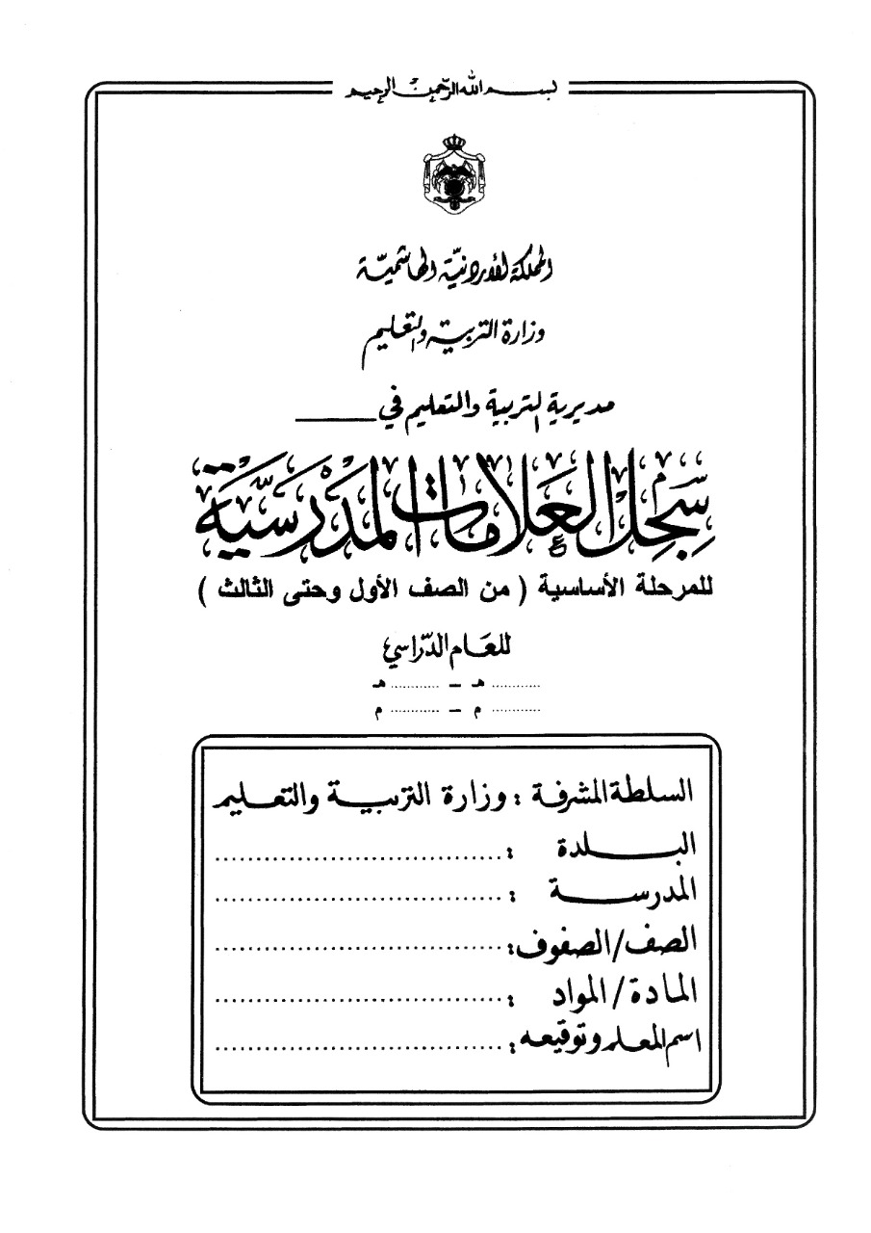

تربية

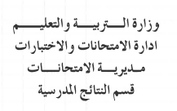

1441
1442
2019
2020

تربية
تربية
تربية
تربية

تربية

المادة الدراسية
و | ز | حـ | ط | ي | النتيجة السنوية |  | ملحوظــــــــات
التقـــــــــويم الاول | التقـــــــــويم الثاني | التقـــــــــويم الثالث | التــــــــقويم الرابع |  |  | نتيجة تقويم الإكمال
25% | 25% | 25% | 25% | 100% | 100%

الغلاف الأزرق
تربية

1441
1442
2019
2020

تربية
تربية
تربية
تربية

تربية

